상품제안서
포트메리온 보타닉가든 플루티드 서빙 5종세트 | 상품코드: S45729

 |  |  |  |  |  |  | 02-713-8555 | www.synergygift.co.kr
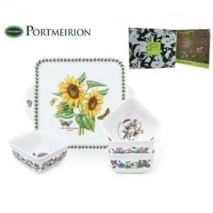

【상세/제작정보】

【인쇄/포장옵션】 | 스티커 / 포장불가능

【공급단가】 | 수량 | 10~ | 30~ | 100~ | 300~ | 500~
*VAT별도 | 단가 | 52,000원 | 49,200원 | 46,800원 | 45,600원 | 44,800원

【상품 URL】 | https://synergygift.co.kr:443/src/goods_detail.php?gdno=45729

